Transformator
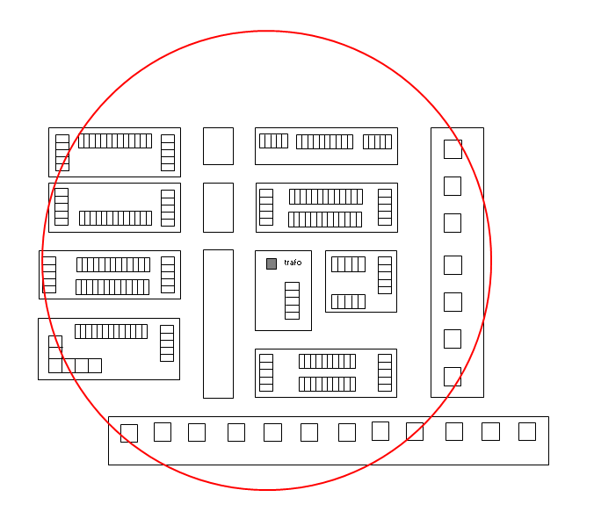
Ontwerpstroom transformator (let op: kolom A is automatische optelsom van alle afgaande kabelrichtingen)
Aantal van eenheid | Type wooneenheid |  | Ontwerpstroom verbruik per eenheid | Ontwerpstroom opwek per eenheid | Totaal verbruik op trafoniveau in A | Totaal opwek op trafoniveau in A | Totaal verbruik op trafoniveau in kW | Totaal opwek op trafoniveau in kW

 | Type 1: Laagbouw huishoudens t/m bouwjaar 2021 met een individuele warmtepomp en tapwaterbuffer
 | Vrijstaand |  | 7.5 | 8.9
 | Twee onder een kap |  | 6.3 | 6.8
 | Rijtjeswoning (woonboten, woonwagens, chalets en vakantiehuisjes) |  | 5.5 | 5.7
 | Onbekend |  | 5.9 | 5.7

 | Type 2: Laagbouw huishoudens met stads- of gasverwarming
 | Vrijstaand |  | 3.9 | 8.9
 | Twee onder een kap |  | 3.9 | 6.8
 | Rijtjeswoning (woonboten, woonwagens, chalets en vakantiehuisjes) |  | 3.9 | 5.7
 | Onbekend |  | 3.9 | 5.7

 | Type 3: Laagbouw huishoudens vanaf bouwjaar 2022 met een individuele warmtepomp en tapwaterbuffer
 | Vrijstaand |  | 7.0 | 8.9
 | Twee onder een kap |  | 5.9 | 6.8
 | Rijtjeswoning |  | 5.3 | 5.7
 | Onbekend |  | 5.6 | 5.7

 | Type 4: Hoogbouw huishoudens met collectieve warmtepomp, stads- of gasverwarming
 | Appartement incl. publiek laden |  | 2.6
 | Collectieve warmtepomp - elektrisch vermogen
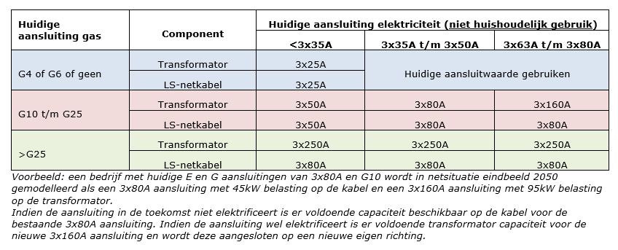
 |  |  |  |  |  |  |  |  | Toekomstige aansluitwaarden kleinzakelijk en grootverbruik:
 | Type 5: Hoogbouw huishoudens t/m bouwjaar 2021 met een individuele warmtepomp
 | Appartement incl. publiek laden |  | 4.5

 | Type 6: Nieuwbouw hoogbouw huishoudens vanaf bouwjaar 2022 met een individuele warmtepomp
 | Appartement incl. publiek laden |  | 4.2

 | Type 7: Laag- of hoogbouw met alternatieve verwarmingscomponenten (toeslag)
 | Aantal * elektrisch vermogen verwarmingscomponent * gelijktijdigheidsfactor tabel type 7

 | Type 8: Kleinzakelijk (niet-huishoudelijk t/m 3x80A)
 | Huidige aansluitwaarde: < 3x35A | G4, G6, geen of ander gas | 8.7 | 8.7
 | Huidige aansluitwaarde: < 3x35A | G10 t/m G25 | 44.0 | 44.0
 | Huidige aansluitwaarde: < 3x35A | > G25 | 210.0 | 210.0
 | Huidige aansluitwaarde: 3x35A t/m 3x40A | G4, G6, geen of ander gas | 32.0 | 32.0
 | Huidige aansluitwaarde: 3x35A t/m 3x40A | G10 t/m G25 | 65.0 | 65.0
 | Huidige aansluitwaarde: 3x35A t/m 3x40A | > G25 | 210.0 | 210.0
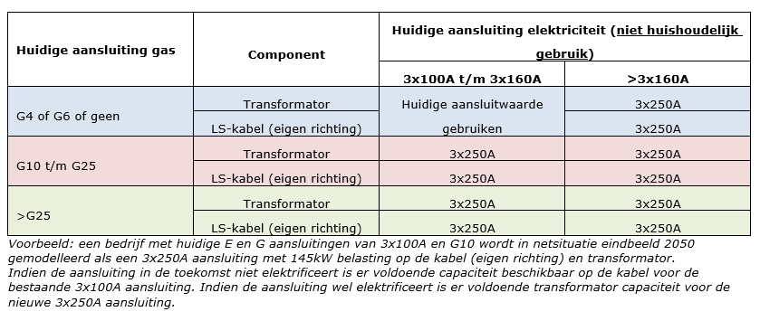
 | Huidige aansluitwaarde: 3x50A | G4, G6, geen of ander gas | 44.0 | 44.0
 | Huidige aansluitwaarde: 3x50A | G10 t/m G25 | 65.0 | 65.0
 | Huidige aansluitwaarde: 3x50A | > G25 | 210.0 | 210.0
 | Huidige aansluitwaarde: 3x63A | G4, G6, geen of ander gas | 51.0 | 51.0
 | Huidige aansluitwaarde: 3x63A | G10 t/m G25 | 138.0 | 138.0
 | Huidige aansluitwaarde: 3x63A | > G25 | 210.0 | 210.0
 | Huidige aansluitwaarde: 3x80A | G4, G6, geen of ander gas | 65.0 | 65.0
 | Huidige aansluitwaarde: 3x80A | G10 t/m G25 | 138.0 | 138.0
 | Huidige aansluitwaarde: 3x80A | > G25 | 210.0 | 210.0

 | Type 9: Grootverbruik LS (eigen richting >3x80A)
 | Huidige aansluitwaarde: 3x100A | G4, G6, geen of ander gas | 85.0 | 85.0
 |  | G10 t/m G25 | 210.0 | 210.0
 |  | > G25 | 210.0 | 210.0
 | Huidige aansluitwaarde: 3x125A | G4, G6, geen of ander gas | 106.0 | 106.0
 |  | G10 t/m G25 | 210.0 | 210.0
 |  | > G25 | 210.0 | 210.0
 | Huidige aansluitwaarde: 3x160A | G4, G6, geen of ander gas | 138.0 | 138.0
 |  | G10 t/m G25 | 210.0 | 210.0
 |  | > G25 | 210.0 | 210.0
 | Huidige aansluitwaarde: 3x200A | G4, G6, geen of ander gas | 210.0 | 210.0
 |  | G10 t/m G25 | 210.0 | 210.0
 |  | > G25 | 210.0 | 210.0
 | Huidige aansluitwaarde: 3x250A | G4, G6, geen of ander gas | 210.0 | 210.0
 |  | G10 t/m G25 | 210.0 | 210.0
 |  | > G25 | 210.0 | 210.0

 | Type 10: Netbewust publiek laden
 | Aansluiting 3x25A |  | 3.7

 | Type 11: Straatmeubilair
 | Aansluiting 3x25A |  | 5.8
 | Aansluiting 3x40A t/m 3x50A |  | 22.0
 | Aansluiting 3x63A t/m 3x80A |  | 36.0

 | Totale benodigde trafo capaciteit voor verbruik (A)
 | Totale benodigde trafo capaciteit voor opwek (A) |  |  |  | Naam:
 | Totale benodigde trafo capaciteit voor verbruik (kW) |  |  |  | Nummer:
 | Totale benodigde trafo capaciteit voor opwek (kW) |  |  |  | Vermogen:
 | Minimaal aantal benodigde netstations met een 630kVA transformator |  |  |  | Installatie:

Stijgleiding
Ontwerpstroom stijgleiding (LET OP: deze aantallen komen niet mee in de sommatie op trafowerkblad)
Aantal van eenheid | Type wooneenheid |  | Ontwerpstroom per eenheid | Totaal op kabelniveau in A | Totaal op kabelniveau in kW

 | Type 4: Hoogbouw huishoudens met collectieve warmtepomp, stads- of gasverwarming |  |  |  |  | Vul alleen de | vlakken in
 | Appartement |  | 1.4
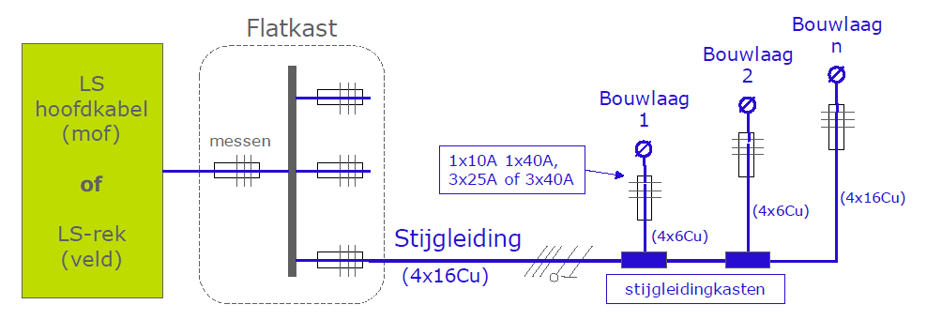
 | Type 5: Hoogbouw huishoudens t/m bouwjaar 2021 met een individuele warmtepomp
 | Appartement |  | 3.8

 | Type 6: Hoogbouw huishoudens vanaf bouwjaar 2022 met een individuele warmtepomp
 | Appartement |  | 3.2

 | Type 7: Laag- of hoogbouw met alternatieve verwarmingscomponenten (toeslag)
 | Aantal * elektrisch vermogen verwarmingscomponent * gelijktijdigheidsfactor tabel type 7

 | Type 8: Kleinzakelijk (niet-huishoudelijk t/m 3x80A)
 | Huidige aansluitwaarde: < 3x35A | G4, G6, geen of ander gas | 8.7
 | Huidige aansluitwaarde: < 3x35A | G10 t/m G25 | 44.0
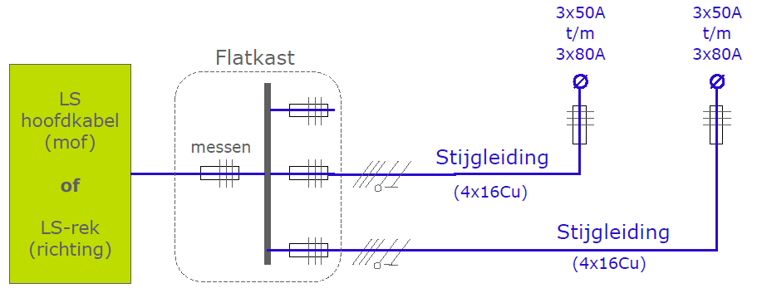
 | Huidige aansluitwaarde: < 3x35A | > G25 | 65.0
 | Huidige aansluitwaarde: 3x35A t/m 3x40A | G4, G6, geen of ander gas | 32.0
 | Huidige aansluitwaarde: 3x35A t/m 3x40A | G10 t/m G25 | 65.0
 | Huidige aansluitwaarde: 3x35A t/m 3x40A | > G25 | 65.0
 | Huidige aansluitwaarde: 3x50A | G4, G6, geen of ander gas | 44.0
 | Huidige aansluitwaarde: 3x50A | G10 t/m G25 | 65.0
 | Huidige aansluitwaarde: 3x50A | > G25 | 65.0
 | Huidige aansluitwaarde: 3x63A | G4, G6, geen of ander gas | 65.0
 | Huidige aansluitwaarde: 3x63A | G10 t/m G25 | 65.0
 | Huidige aansluitwaarde: 3x63A | > G25 | 65.0
 | Huidige aansluitwaarde: 3x80A | G4, G6, geen of ander gas | 65.0
 | Huidige aansluitwaarde: 3x80A | G10 t/m G25 | 65.0
 | Huidige aansluitwaarde: 3x80A | > G25 | 65.0

 |  | Totale ontwerpstroom op de stijgleiding (A)

 | De lengte van de 16Cu stijgleiding is o.b.v. 1% spanningsvariatie (en belasting evenredig verdeeld) beperkt tot de maximale lengtes in onderstaande tabel.

 | Indien de lengte van de stijgleiding uit bovenstaande tabel niet toereikend is dan kan hiervan worden afgeweken door het maken van een GAIA berekening. In deze GAIA berekening moet dan worden aangetoond dat de spanningsvariatie van het hoofdnet en stijgleiding < 5%.

